Общий прайс с ДОП. ИНФОРМАЦИЕЙ
 |  |  |  |  |  |  |  |  |  |  |  |  |  | Ваша скидка: |  |  | 30
Официальный прайс-лист ООО "АЛЬ-ПАКО" от 13.10.2025 |  |  |  |  |  |  |  |  |  |  |  |  |  | Сумма заказа |  |  | 0
Ваш менеджер: Фокин Александр Тел.: 89034622503 email: af@alpako.ru
Изображение | Наименование | Подробное фото | Штрихкод | ISBN | Размер изделия *см | Вес, кг | Страничность | Год издания | Материал | Кол-во в упаковке | Описание | РРЦ | Цена ОПТ БАЗОВАЯ руб | Цена ОПТ СО СКИДКОЙ руб | Остаток | Заказ, шт | Сумма заказа со скидкой
Новинки
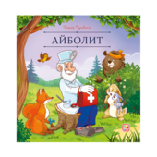 | Карусель сказок. Айболит |  | 9785002302659 | 978-5-00230-265-9 | 0,2*20*20 | 0,050 | 12 | 2025 | Брошюра на скобе. Обложка картон мат.ламинация + выб.лак. Блок меловка 4+4 | 80 | Серия «Карусель сказок» — это десятки любимых историй в удобном формате. Сказки о настоящих принцессах и волшебстве, дружбе и приключениях, об исполнении желаний и победе добра над злом. Уютные, поучительные, увлекательные — сказки на любой вкус! Иллюстрации на каждой странице сопровождают повествование, помогая ребёнку дополнить фантазию и воочию увидеть персонажей. Серия «Карусель сказок» от Malamalama — первая большая коллекция малыша! | 158,9 | 120,4 | 84.28 | 1 869 |  | 0
 | Карусель сказок. Бармалей |  | 9785002302628 | 978-5-00230-262-8 | 0,2*20*20 | 0,050 | 12 | 2025 | Брошюра на скобе. Обложка картон мат.ламинация + выб.лак. Блок меловка 4+4 | 80 | Серия «Карусель сказок» — это десятки любимых историй в удобном формате. Сказки о настоящих принцессах и волшебстве, дружбе и приключениях, об исполнении желаний и победе добра над злом. Уютные, поучительные, увлекательные — сказки на любой вкус! Иллюстрации на каждой странице сопровождают повествование, помогая ребёнку дополнить фантазию и воочию увидеть персонажей. Серия «Карусель сказок» от Malamalama — первая большая коллекция малыша! | 158,9 | 120,4 | 84.28 | 2 031 |  | 0
 | Карусель сказок. Волк и семеро козлят |  | 9785002300501 | 978-5-00230-050-1 | 0,2*20*20 | 0,050 | 12 | 2025 | Брошюра на скобе. Обложка картон мат.ламинация + выб.лак. Блок меловка 4+4 | 80 | Серия «Карусель сказок» — это десятки любимых историй в удобном формате. Сказки о настоящих принцессах и волшебстве, дружбе и приключениях, об исполнении желаний и победе добра над злом. Уютные, поучительные, увлекательные — сказки на любой вкус! Иллюстрации на каждой странице сопровождают повествование, помогая ребёнку дополнить фантазию и воочию увидеть персонажей. Серия «Карусель сказок» от Malamalama — первая большая коллекция малыша! | 158,9 | 120,4 | 84.28 | 1 884 |  | 0
 | Карусель сказок. Гуси-лебеди |  | 9785002300570 | 978-5-00230-057-0 | 0,2*20*20 | 0,050 | 12 | 2025 | Брошюра на скобе. Обложка картон мат.ламинация + выб.лак. Блок меловка 4+4 | 80 | Серия «Карусель сказок» — это десятки любимых историй в удобном формате. Сказки о настоящих принцессах и волшебстве, дружбе и приключениях, об исполнении желаний и победе добра над злом. Уютные, поучительные, увлекательные — сказки на любой вкус! Иллюстрации на каждой странице сопровождают повествование, помогая ребёнку дополнить фантазию и воочию увидеть персонажей. Серия «Карусель сказок» от Malamalama — первая большая коллекция малыша! | 158,9 | 120,4 | 84.28 | 2 042 |  | 0
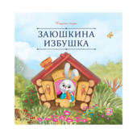 | Карусель сказок. Заюшкина избушка |  | 9785002300525 | 978-5-00230-052-5 | 0,2*20*20 | 0,050 | 12 | 2025 | Брошюра на скобе. Обложка картон мат.ламинация + выб.лак. Блок меловка 4+4 | 80 | Серия «Карусель сказок» — это десятки любимых историй в удобном формате. Сказки о настоящих принцессах и волшебстве, дружбе и приключениях, об исполнении желаний и победе добра над злом. Уютные, поучительные, увлекательные — сказки на любой вкус! Иллюстрации на каждой странице сопровождают повествование, помогая ребёнку дополнить фантазию и воочию увидеть персонажей. Серия «Карусель сказок» от Malamalama — первая большая коллекция малыша! | 158,9 | 120,4 | 84.28 | 2 032 |  | 0
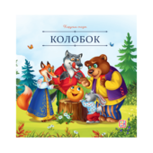 | Карусель сказок. Колобок | 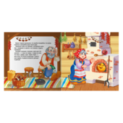 | 9785002300532 | 978-5-00230-053-2 | 0,2*20*20 | 0,050 | 12 | 2025 | Брошюра на скобе. Обложка картон мат.ламинация + выб.лак. Блок меловка 4+4 | 80 | Серия «Карусель сказок» — это десятки любимых историй в удобном формате. Сказки о настоящих принцессах и волшебстве, дружбе и приключениях, об исполнении желаний и победе добра над злом. Уютные, поучительные, увлекательные — сказки на любой вкус! Иллюстрации на каждой странице сопровождают повествование, помогая ребёнку дополнить фантазию и воочию увидеть персонажей. Серия «Карусель сказок» от Malamalama — первая большая коллекция малыша! | 158,9 | 120,4 | 84.28 | 1 917 |  | 0
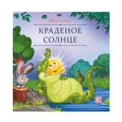 | Карусель сказок. Краденое солнце | 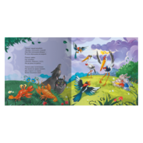 | 9785002302574 | 978-5-00230-257-4 | 0,2*20*20 | 0,050 | 12 | 2025 | Брошюра на скобе. Обложка картон мат.ламинация + выб.лак. Блок меловка 4+4 | 80 | Серия «Карусель сказок» — это десятки любимых историй в удобном формате. Сказки о настоящих принцессах и волшебстве, дружбе и приключениях, об исполнении желаний и победе добра над злом. Уютные, поучительные, увлекательные — сказки на любой вкус! Иллюстрации на каждой странице сопровождают повествование, помогая ребёнку дополнить фантазию и воочию увидеть персонажей. Серия «Карусель сказок» от Malamalama — первая большая коллекция малыша! | 158,9 | 120,4 | 84.28 | 2 053 |  | 0
 | Карусель сказок. Маша и медведь | 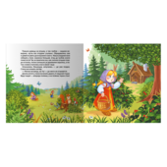 | 9785002300563 | 978-5-00230-056-3 | 0,2*20*20 | 0,050 | 12 | 2025 | Брошюра на скобе. Обложка картон мат.ламинация + выб.лак. Блок меловка 4+4 | 80 | Серия «Карусель сказок» — это десятки любимых историй в удобном формате. Сказки о настоящих принцессах и волшебстве, дружбе и приключениях, об исполнении желаний и победе добра над злом. Уютные, поучительные, увлекательные — сказки на любой вкус! Иллюстрации на каждой странице сопровождают повествование, помогая ребёнку дополнить фантазию и воочию увидеть персонажей. Серия «Карусель сказок» от Malamalama — первая большая коллекция малыша! | 158,9 | 120,4 | 84.28 | 1 901 |  | 0
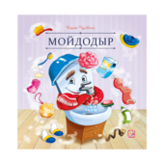 | Карусель сказок. Мойдодыр | 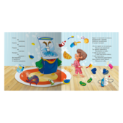 | 9785002302642 | 978-5-00230-264-2 | 0,2*20*20 | 0,050 | 12 | 2025 | Брошюра на скобе. Обложка картон мат.ламинация + выб.лак. Блок меловка 4+4 | 80 | Серия «Карусель сказок» — это десятки любимых историй в удобном формате. Сказки о настоящих принцессах и волшебстве, дружбе и приключениях, об исполнении желаний и победе добра над злом. Уютные, поучительные, увлекательные — сказки на любой вкус! Иллюстрации на каждой странице сопровождают повествование, помогая ребёнку дополнить фантазию и воочию увидеть персонажей. Серия «Карусель сказок» от Malamalama — первая большая коллекция малыша! | 158,9 | 120,4 | 84.28 | 1 932 |  | 0
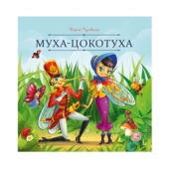 | Карусель сказок. Муха-Цокотуха | 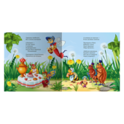 | 9785002302635 | 978-5-00230-263-5 | 0,2*20*20 | 0,050 | 12 | 2025 | Брошюра на скобе. Обложка картон мат.ламинация + выб.лак. Блок меловка 4+4 | 80 | Серия «Карусель сказок» — это десятки любимых историй в удобном формате. Сказки о настоящих принцессах и волшебстве, дружбе и приключениях, об исполнении желаний и победе добра над злом. Уютные, поучительные, увлекательные — сказки на любой вкус! Иллюстрации на каждой странице сопровождают повествование, помогая ребёнку дополнить фантазию и воочию увидеть персонажей. Серия «Карусель сказок» от Malamalama — первая большая коллекция малыша! | 158,9 | 120,4 | 84.28 | 1 982 |  | 0
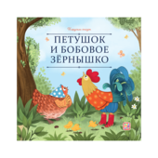 | Карусель сказок. Петушок и бобовое зёрнышко | 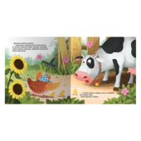 | 9785002300846 | 978-5-00230-084-6 | 0,2*20*20 | 0,050 | 12 | 2025 | Брошюра на скобе. Обложка картон мат.ламинация + выб.лак. Блок меловка 4+4 | 80 | Серия «Карусель сказок» — это десятки любимых историй в удобном формате. Сказки о настоящих принцессах и волшебстве, дружбе и приключениях, об исполнении желаний и победе добра над злом. Уютные, поучительные, увлекательные — сказки на любой вкус! Иллюстрации на каждой странице сопровождают повествование, помогая ребёнку дополнить фантазию и воочию увидеть персонажей. Серия «Карусель сказок» от Malamalama — первая большая коллекция малыша! | 158,9 | 120,4 | 84.28 | 2 113 |  | 0
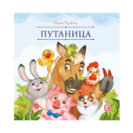 | Карусель сказок. Путаница |  | 9785002302598 | 978-5-00230-259-8 | 0,2*20*20 | 0,050 | 12 | 2025 | Брошюра на скобе. Обложка картон мат.ламинация + выб.лак. Блок меловка 4+4 | 80 | Серия «Карусель сказок» — это десятки любимых историй в удобном формате. Сказки о настоящих принцессах и волшебстве, дружбе и приключениях, об исполнении желаний и победе добра над злом. Уютные, поучительные, увлекательные — сказки на любой вкус! Иллюстрации на каждой странице сопровождают повествование, помогая ребёнку дополнить фантазию и воочию увидеть персонажей. Серия «Карусель сказок» от Malamalama — первая большая коллекция малыша! | 158,9 | 120,4 | 84.28 | 2 126 |  | 0
 | Карусель сказок. Сестрица Алёнушка и братец Иванушка |  | 9785002300587 | 978-5-00230-058-7 | 0,2*20*20 | 0,050 | 12 | 2025 | Брошюра на скобе. Обложка картон мат.ламинация + выб.лак. Блок меловка 4+4 | 80 | Серия «Карусель сказок» — это десятки любимых историй в удобном формате. Сказки о настоящих принцессах и волшебстве, дружбе и приключениях, об исполнении желаний и победе добра над злом. Уютные, поучительные, увлекательные — сказки на любой вкус! Иллюстрации на каждой странице сопровождают повествование, помогая ребёнку дополнить фантазию и воочию увидеть персонажей. Серия «Карусель сказок» от Malamalama — первая большая коллекция малыша! | 158,9 | 120,4 | 84.28 | 2 089 |  | 0
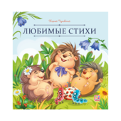 | Карусель сказок. Стихи | 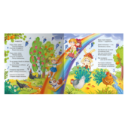 | 9785002302581 | 978-5-00230-258-1 | 0,2*20*20 | 0,050 | 12 | 2025 | Брошюра на скобе. Обложка картон мат.ламинация + выб.лак. Блок меловка 4+4 | 80 | Серия «Карусель сказок» — это десятки любимых историй в удобном формате. Сказки о настоящих принцессах и волшебстве, дружбе и приключениях, об исполнении желаний и победе добра над злом. Уютные, поучительные, увлекательные — сказки на любой вкус! Иллюстрации на каждой странице сопровождают повествование, помогая ребёнку дополнить фантазию и воочию увидеть персонажей. Серия «Карусель сказок» от Malamalama — первая большая коллекция малыша! | 158,9 | 120,4 | 84.28 | 1 984 |  | 0
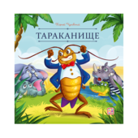 | Карусель сказок. Тараканище |  | 9785002302611 | 978-5-00230-261-1 | 0,2*20*20 | 0,050 | 12 | 2025 | Брошюра на скобе. Обложка картон мат.ламинация + выб.лак. Блок меловка 4+4 | 80 | Серия «Карусель сказок» — это десятки любимых историй в удобном формате. Сказки о настоящих принцессах и волшебстве, дружбе и приключениях, об исполнении желаний и победе добра над злом. Уютные, поучительные, увлекательные — сказки на любой вкус! Иллюстрации на каждой странице сопровождают повествование, помогая ребёнку дополнить фантазию и воочию увидеть персонажей. Серия «Карусель сказок» от Malamalama — первая большая коллекция малыша! | 158,9 | 120,4 | 84.28 | 2 060 |  | 0
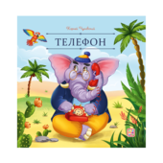 | Карусель сказок. Телефон | 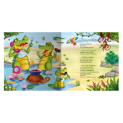 | 9785002302567 | 978-5-00230-256-7 | 0,2*20*20 | 0,050 | 12 | 2025 | Брошюра на скобе. Обложка картон мат.ламинация + выб.лак. Блок меловка 4+4 | 80 | Серия «Карусель сказок» — это десятки любимых историй в удобном формате. Сказки о настоящих принцессах и волшебстве, дружбе и приключениях, об исполнении желаний и победе добра над злом. Уютные, поучительные, увлекательные — сказки на любой вкус! Иллюстрации на каждой странице сопровождают повествование, помогая ребёнку дополнить фантазию и воочию увидеть персонажей. Серия «Карусель сказок» от Malamalama — первая большая коллекция малыша! | 158,9 | 120,4 | 84.28 | 2 035 |  | 0
 | Карусель сказок. Теремок |  | 9785002300549 | 978-5-00230-054-9 | 0,2*20*20 | 0,050 | 12 | 2025 | Брошюра на скобе. Обложка картон мат.ламинация + выб.лак. Блок меловка 4+4 | 80 | Серия «Карусель сказок» — это десятки любимых историй в удобном формате. Сказки о настоящих принцессах и волшебстве, дружбе и приключениях, об исполнении желаний и победе добра над злом. Уютные, поучительные, увлекательные — сказки на любой вкус! Иллюстрации на каждой странице сопровождают повествование, помогая ребёнку дополнить фантазию и воочию увидеть персонажей. Серия «Карусель сказок» от Malamalama — первая большая коллекция малыша! | 158,9 | 120,4 | 84.28 | 1 943 |  | 0
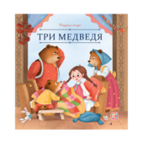 | Карусель сказок. Три медведя |  | 9785002300518 | 978-5-00230-051-8 | 0,2*20*20 | 0,050 | 12 | 2025 | Брошюра на скобе. Обложка картон мат.ламинация + выб.лак. Блок меловка 4+4 | 80 | Серия «Карусель сказок» — это десятки любимых историй в удобном формате. Сказки о настоящих принцессах и волшебстве, дружбе и приключениях, об исполнении желаний и победе добра над злом. Уютные, поучительные, увлекательные — сказки на любой вкус! Иллюстрации на каждой странице сопровождают повествование, помогая ребёнку дополнить фантазию и воочию увидеть персонажей. Серия «Карусель сказок» от Malamalama — первая большая коллекция малыша! | 158,9 | 120,4 | 84.28 | 2 003 |  | 0
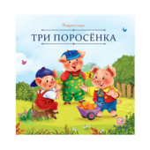 | Карусель сказок. Три поросёнка |  | 9785002300556 | 978-5-00230-055-6 | 0,2*20*20 | 0,050 | 12 | 2025 | Брошюра на скобе. Обложка картон мат.ламинация + выб.лак. Блок меловка 4+4 | 80 | Серия «Карусель сказок» — это десятки любимых историй в удобном формате. Сказки о настоящих принцессах и волшебстве, дружбе и приключениях, об исполнении желаний и победе добра над злом. Уютные, поучительные, увлекательные — сказки на любой вкус! Иллюстрации на каждой странице сопровождают повествование, помогая ребёнку дополнить фантазию и воочию увидеть персонажей. Серия «Карусель сказок» от Malamalama — первая большая коллекция малыша! | 158,9 | 120,4 | 84.28 | 2 068 |  | 0
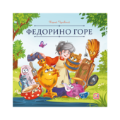 | Карусель сказок. Федорино горе | 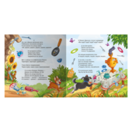 | 9785002302604 | 978-5-00230-260-4 | 0,2*20*20 | 0,050 | 12 | 2025 | Брошюра на скобе. Обложка картон мат.ламинация + выб.лак. Блок меловка 4+4 | 80 | Серия «Карусель сказок» — это десятки любимых историй в удобном формате. Сказки о настоящих принцессах и волшебстве, дружбе и приключениях, об исполнении желаний и победе добра над злом. Уютные, поучительные, увлекательные — сказки на любой вкус! Иллюстрации на каждой странице сопровождают повествование, помогая ребёнку дополнить фантазию и воочию увидеть персонажей. Серия «Карусель сказок» от Malamalama — первая большая коллекция малыша! | 158,9 | 120,4 | 84.28 | 2 012 |  | 0
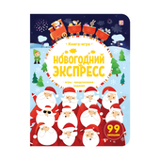 | Книга-игра. Новогодний экспресс. | 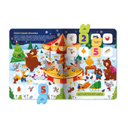 | 9785002301454 | 978-5-00230-145-4 | 0,7*28*21,5 | 0,241 | 12 |  | Обложка - картон с Мат.ламинация + Выб.УФ-лак. Блок целлюлозный картон с ВД-лаком | 20 | Книга-игра «Новогодний экспресс» — это большая книга, полная занимательных загадок и задачек для всей семьи. Собирайтесь за предпраздничным столом, открывайте окошки — наслаждайтесь уютной атмосферой приближающегося Нового года, весёлых игр и заданий, красочных иллюстраций и любимых персонажей! Проводите время весело и с пользой — встречайте Новый год вместе с книгами от торговой марки Malamalama! | 447,8 | 407,1 | 284.97 | 4 462 |  | 0
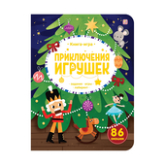 | Книга-игра. Приключения игрушек. |  | 9785002301461 | 978-5-00230-146-1 | 0,7*28*21,5 | 0,241 | 12 |  | Обложка - картон с Мат.ламинация + Выб.УФ-лак. Блок целлюлозный картон с ВД-лаком | 20 | Книга-игра «Приключения игрушек» — это большая книга, полная занимательных загадок и задачек для всей семьи. Собирайтесь за предпраздничным столом, открывайте окошки — наслаждайтесь уютной атмосферой приближающегося Нового года, весёлых игр и заданий, красочных иллюстраций и любимых персонажей! Проводите время весело и с пользой — встречайте Новый год вместе с книгами от торговой марки Malamalama! | 447,8 | 407,1 | 284.97 | 4 671 |  | 0
 | Любимые сказки. Потягушки-потянушки (книжка-панорамка) |  | 9785002302772 | 978-5-00230-277-2 | 1*16,7*21 | 0,081 | 8 | 2025 | Интегральная обложка с глянц. ламинацией, блок - целлюлозный картон с ВД-лаком | 50 | Сборник милых детских потешек и засыпательных стишков в формате книги-панорамки «Потягушки» с объемными иллюстрациями — это народный опыт в воспитании детей, которые мы собрали под одной обложкой. Потешки — это не только развитие словарного запаса и фантазии, не только развлечение, но и интерактивная игра, которой управляете вы. Вместе с ребёнком читайте потешки, играйте в ладушки, изображайте людей и предметы, воду и ветер: развивайте мелкую моторику рук, пространственное мышление, запоминайте новые слова. Развиваться веселее вместе с Malamalama! | 352,4 | 267 | 186.9 | 1 636 |  | 0
 | Любимые сказки. Тише, мыши! (книжка-панорамка) | 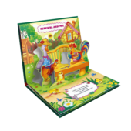 | 9785002302789 | 978-5-00230-278-9 | 1*16,7*21 | 0,081 | 8 | 2025 | Интегральная обложка с глянц. ламинацией, блок - целлюлозный картон с ВД-лаком | 50 | Сборник любимых детских потешек в формате книги-панорамки «Тише, мыши!» с объемными иллюстрациями — это народная мудрость, которую мы собрали под одной обложкой. Потешки — это не только развитие словарного запаса и фантазии, не только развлечение, но и интерактивная игра, которой управляете вы. Вместе с ребёнком читайте потешки, играйте в ладушки, изображайте животных и предметы, волны и ветер: развивайте мелкую моторику рук, пространственное мышление, запоминайте новые слова. Развиваться веселее вместе с Malamalama! | 352,4 | 267 | 186.9 | 1 686 |  | 0
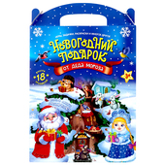 | Набор "Новогодний подарок от Деда Мороза" | 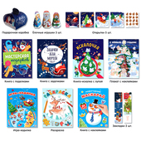 | 9785002301324 | 978-5-00230-132-4 | 2,5*31*20 | 0,272 |  | 2024 | Коробка из целлюлозного картона с печатью в которой находятся брошюры, наклейки и фигурки | 12 | Подарочная коробочка с лёгкостью складывается по сгибам и закрывается даже без схемы или подсказок. В неё можно упаковать маленькие подарки. Картонные игрушки тоже представлены в плоском виде. Они с лёгкостью складываются в милые фигурки Деда Мороза, Снегурочки и Снеговика, которые можно как повесить на ёлку, так и поставить под неё. | 350 | 115 | 115 | 2 970 |  | 0 | Акция
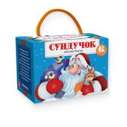 | Набор «Сундучок Дедушки Мороза» |  | 9785002301539 | 978-5-00230-153-9 | 8,5*8,5*11,7 | 0,184 | 10 | 2025 | Целлюлозный картон с ВД-лаком, упаковка - картонный сундучок с ручкой | 27 | Набор «Сундучок Дедушки Мороза» — это коллекция из 6 миниатюрных книжек-панорамок в подарочном сундучке. В каждой книжке — зимние стихи и сказки, с которыми очень уютно проводить время долгими вечерами в кругу семьи. Красочные иллюстрации создают неповторимое праздничное настроение, а объёмные POP-UP картинки как по волшебству оживляют персонажей! Компактный сундучок с новогодним дизайном позволяет с комфортом хранить книжки и брать их с собой, а ещё делает набор прекрасным подарком. Читайте и погружайтесь в праздничную атмосферу вместе с Malamalama! | 656 | 497 | 347.9 | 1 848 |  | 0
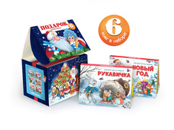 | Новогодний сундучок. Набор «Подарок Дедушки Мороза» | 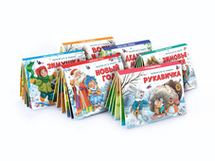 | 9785001348597 | 978-5-00134-859-7 | 8,5*8,5*12 | 0,184 |  | 2023 | Целлюлозный картон с ВД-лаком, упаковка - картонный сундучок с ручкой | 27 | "Подарок дедушки Мороза" - это набор из 6 книг с любимыми новогодними историями и добрыми стишками. В руках у малыша окажутся красочные книжки-малышки с объёмными персонажами, которые превратят чтение в маленькое праздничное волшебство. Увлекательное приключение ждёт вашего малыша в новогоднем сундучке! | 656 | 497 | 347.9 | 795 |  | 0
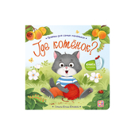 | Прятки для самых маленьких. Где котёнок? |  | 9785002303120 | 978-5-00230-312-0 | 0,6*12,7*12,7 |  | 12 |  | Обложка - картон с глянц.ламинацией. Блок целлюлозный картон с ВД-лаком |  | Книга «Где котёнок?» из серии «Прятки для самых маленьких» – это милые стишки, любознательные персонажи и самые яркие и добрые иллюстрации! Вместе с мамой кошкой ваш малыш отправится искать, куда спрятался её озорной котёнок, и встретится с милыми зверятами. Вся книга – это целая история в стихах, которую обязательно захочется узнать от первой до последней страницы! Серия «Прятки для самых маленьких» – это радостные минуты, которые вы проведёте с вашим ребёнком. | 232,1 | 175,8 | 123.06 | 1 085 |  | 0
 | Прятки для самых маленьких. Где мой папа? | 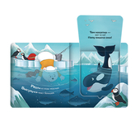 | 9785002303090 | 978-5-00230-309-0 | 0,6*12,7*12,7 |  | 12 |  | Обложка - картон с глянц.ламинацией. Блок целлюлозный картон с ВД-лаком |  | Книга «Где мой папа?» из серии «Прятки для самых маленьких» – это милые стишки, любознательные персонажи и самые яркие и добрые иллюстрации! Вместе с белым мишкой ваш малыш отправится на прогулку по Арктике и поможет ему найти, где спрятался папа медведь. Вся книга – это целая история в стихах, которую обязательно захочется узнать от первой до последней страницы! Серия «Прятки для самых маленьких» – это радостные минуты, которые вы проведёте с вашим ребёнком. | 232,1 | 175,8 | 123.06 | 1 341 |  | 0
 | Прятки для самых маленьких. Давай играть? | 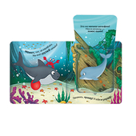 | 9785002303106 | 978-5-00230-310-6 | 0,6*12,7*12,7 |  | 12 |  | Обложка - картон с глянц.ламинацией. Блок целлюлозный картон с ВД-лаком |  | Книга «Давай играть!» из серии «Прятки для самых маленьких» – это милые стишки, любознательные персонажи и самые яркие и добрые иллюстрации! Вместе с добрым акулёнком ваш малыш отправится на прогулку по морским глубинам и найдёт новых удивительных друзей. Вся книга – это целая история в стихах, которую обязательно захочется узнать от первой до последней страницы! Серия «Прятки для самых маленьких» – это радостные минуты, которые вы проведёте с вашим ребёнком. | 232,1 | 175,8 | 123.06 | 1 325 |  | 0
 | Прятки для самых маленьких. Чей малыш? |  | 9785002303113 | 978-5-00230-311-3 | 0,6*12,7*12,7 |  | 12 |  | Обложка - картон с глянц.ламинацией. Блок целлюлозный картон с ВД-лаком |  | Книга «Чей малыш?» из серии «Прятки для самых маленьких» – это милые стишки, любознательные персонажи и самые яркие и добрые иллюстрации! Вместе с храбрым щенком ваш ребёнок отправится искать маму загадочного малыша, который ещё не вылупился из яйца. Вся книга – это целая история в стихах, которую обязательно захочется узнать от первой до последней страницы! Серия «Прятки для самых маленьких» – это радостные минуты, которые вы проведёте с вашим ребёнком. | 232,1 | 175,8 | 123.06 | 1 150 |  | 0
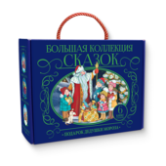 | Сундук Большая коллекция сказок (Подарок дедушки мороза: Лиса и волк; Рукавичка; Снегурка; Развесёла | 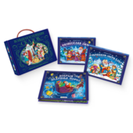 | 4655752646752 | 465-5-75264-675-2 | 9*18,6*23,6 | 0,647 |  | 2025 | Интегральная обложка с глянц. ламинацией, блок - целлюлозный картон с ВД-лаком | 6 | Шоубокс "Подарок Дедушки Мороза" — это большая подарочная коробка в праздничном оформлении, внутри которой — шесть новогодних книг со сказками и стихами. Яркий дизайн, объёмные конструкции на каждом развороте, знакомые персонажи — в каждой книге. Набор отлично дополнит любую коллекцию и станет прекрасным подарком на любимые зимние праздники! | 2 175 | 2000 | 1400 | 2 234 |  | 0
01. Подарочные издания
Сказки, сборники сказок
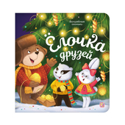 | Волшебные огоньки. Ёлочка друзей | 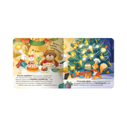 | 9785002301867 | 978-5-00230-186-7 | 1,9*20*20 | 0,395 | 10 | 2025 | Обложка 7БЦ:Мел бумага, Мат лам+Выб. УФ-лак. Блок: Картон целл, Мат лам. Световой модуль: 7 лампочек | 20 | Волшебные огоньки. Ёлочка друзей: «Волшебные огоньки» — новая серия от торговой марки Malamalama! Самая уютная книга на свете — «Ёлочка друзей» — отправляет ребёнка в путешествие по зимнему лесу. Как зверята готовятся к Новому году? С какими чудесами они столкнутся? Милые иллюстрации, добрые персонажи и самые настоящие огоньки на страницах ждут ребёнка в книге. Фонарики на ёлке, свечи в комнате, светлячки или снежинки — внутри каждой страницы располагаются светодиоды, которые выглядывают в крошечные отверстия, заставляя их на самом деле светиться. Отройте для себя настоящее волшебство вместе с Malamalama! | 1 800 | 1634 | 1143.8 | 1 945 |  | 0
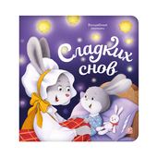 | Волшебные огоньки. Сладких снов | 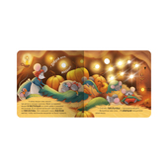 | 9785002301874 | 978-5-00230-187-4 | 1,9*20*20 | 0,395 | 10 | 2025 | Обложка 7БЦ:Мел бумага, Мат лам+Выб. УФ-лак. Блок: Картон целл, Мат лам. Световой модуль: 7 лампочек | 20 | Волшебные огоньки. Сладких снов: «Волшебные огоньки» — новая серия от торговой марки Malamalama! Самая уютная книга на свете — «Сладких снов» — расскажет малышу, как лесные мамы укладывают спать своих малышей-зверят. Как зверята готовятся к Новому году? С какими чудесами они столкнутся? Милые иллюстрации, добрые персонажи и самые настоящие огоньки на страницах ждут ребёнка в книге. Фонарики на ёлке, свечи в комнате, светлячки или снежинки — внутри каждой страницы располагаются светодиоды, которые выглядывают в крошечные отверстия, заставляя их на самом деле светиться. Отройте для себя настоящее волшебство вместе с Malamalama! | 1 800 | 1634 | 1143.8 | 1 279 |  | 0
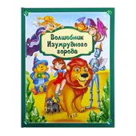 | Золотая коллекция сказок. Волшебник Изумрудного города | 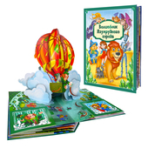 | 9785001349372 | 978-5-00134-937-2 | 4*25*33 | 1,386 | 12 | 2023 | Обложка 7БЦ с ламинацией SoftTouch + Тиснение, блок - целлюлозный картон с ВД-лаком | 5 | Знаменитая сказка Александра Волкова о приключениях доброй девочки Элли и её друзей — Страшилы, Железного Дровосека, Трусливого Льва и Тотошки. Отправляйтесь в путешествие по Волшебной стране на страницах новой подарочной книги из серии «Золотая коллекция сказок» от торговой марки Malamalama! Полный текст произведения и огромные POP-UP конструкции на каждом развороте позволят окунуться в атмосферу волшебсва. Книга, которая станет настоящим сокровищем любой книжной коллекции! | 3 584 | 1564 | 1564 | 3 490 |  | 0 | Акция
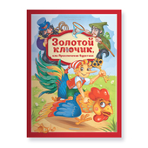 | Золотая коллекция сказок. Золотой ключик или приключения Буратино | 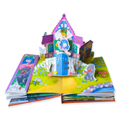 | 9785002301348 | 978-5-00230-134-8 | 3,5*33*25 | 1,155 | 12 | 2025 | Обложка 7БЦ с ламинцией Softach и тиснением. Блок из целлулозного картона с поп-ап элементом. | 5 | Знаменитая и всеми любимая повесть-сказка Алексея Толстого о приключениях деревянной куклы Буратино и его друзей — Пьеро, Мальвины, Артемона. Отправляйтесь на поиски золотого ключика и помогите папе Карло открыть заветную дверь за нарисованным очагом! Полный текст произведения и огромные POP-UP конструкции на каждом развороте позволят окунуться в атмосферу приключений. Новая подарочная книги из серии «Золотая коллекция сказок» от торговой марки Malamalama — настоящее сокровище любой книжной коллекции! | 3 665 | 1599,4 | 1599,4 | 4 037 |  | 0 | Акция
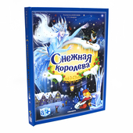 | Золотая коллекция сказок. Снежная королева 13.01.2022 | 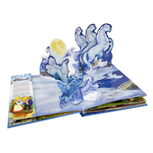 | 9785001347446 | 978-5-00134-744-6 | 3*33*25 | 0,912 | 12 | 2023 | Обложка 7БЦ с ламинацией SoftTouch + Тиснение, блок - целлюлозный картон с ВД-лаком | 5 | "Снежная королева" — удивительная сказка датского писателя Г.Х. Андерсена в формате книги-панорамки с объемными иллюстрациями. 3D развороты создают ощущение дополненной реальности и настоящего путешествия в сказку, в которой рассказывается об истинной дружбе, верности, настоящей любви и о победе добра над злом. Книга сделана из качественного и плотного картона. Яркая и контрастная печать делает картинки максимально насыщенными. Порадуйте своего ребёнка уже знакомой и полюбившейся многим сказкой про Герду и Кая с объёмными иллюстрациями, которые удивят вашего малыша! | 3 302 | 1441 | 1441 | 2 543 |  | 0 | Акция
 | Золотая коллекция сказок. Щелкунчик 13.01.2022 |  | 9785001347439 | 978-5-00134-743-9 | 4*25*33 | 1,062 | 12 | 2024 | Обложка 7БЦ с ламинацией SoftTouch + Тиснение, блок - целлюлозный картон с ВД-лаком | 5 | «Щелкунчик и Мышиный король» Э. Т. А. Гофмана – всеми любимая рождественская сказка, которая уже многие годы не оставляет читателей равнодушными. Добрая история о настоящей любви, искренности, дружбе и преданности, подлинной победе добра над злом станет настольной новогодней книгой вашего ребёнка. Серия «Золотая коллекция сказок» – это портал в яркий мир любимых персонажей, которые оживают на страницах благодаря объемным pop-up конструкциям. Внутри не только иллюстрации, но и полный текст сказки. Подарите себе и своему малышу чудесную новогоднюю историю! | 3 302 | 1441 | 1441 | 4 922 |  | 0 | Акция
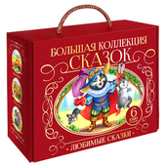 | Сундук Большая коллекция сказок (Любимые сказки: Колобок, Кот в сапогах; Красная шапочка, Маша и мед | 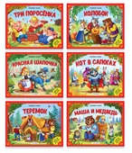 | 4655752644659 | 465-5-75264-465-9 | 9*18,6*23,6 | 0,632 | 8 | 2023 | Интегральная обложка с глянц. ламинацией, блок - целлюлозный картон с ВД-лаком | 6 | Любимые с детства сказки теперь в подарочном наборе "Большая коллекция сказок". Шесть ярких книг с объёмными POP-UP конструкциями и знакомыми персонажами откроют перед вами и вашим малышом яркий мир волшебства и приключений. Выбирайте книгу по настроению и погружайтесь в сказочную атмосферу, ведь каждая история - это маленький портал в мечты, вдохновлённые детством. | 2 175 | 2000 | 1400 | 1 595 |  | 0
Энциклопедии
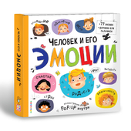 | Большая энциклопедия. Человек и его эмоции. |  | 9785001349709 | 978-5-00134-970-9 | 2,8*22,7*22,7 | 0,640 | 24 | 2024 | Обложка 7БЦ с матовой ламинцией и выб. уф-лаком . Блок из целлюлозного картона с поп-ап элементом. | 10 | Энциклопедия «Человек и его эмоции» научит ребёнка с лёгкостью ориентироваться во внутреннем мире человека и глубже понимать себя и других. Малыш узнает, какие бывают чувства и эмоции, из-за чего они возникают и о чём сигнализируют, как с ними работать и как их выражать. Внутри книжки 24 страницы c красочными иллюстрациями, целых 77 окошек разной формы, объёмные POP-UP картинки и дорожки для пальчиков. Все интерактивные элементы дополняют процесс изучения и делают его весёлым и увлекательным. Читайте книжку вместе с вашим ребенком - проводите время интересно и с пользой! Книга сделана из плотного мелованного картона. Формат 222×217 мм. | 1 646 | 718,3 | 718,3 | 2 752 |  | 0 | Акция
 | Интерактивная энциклопедия. Азбука |  | 9785001345091 | 978-5-00134-509-1 | 3*17,5*25,5 | 0,372 | 16 | 2024 | Обложка 7БЦ с глянц. ламинацией, блок - целлюлозный картон с ВД-лаком | 24 | "Азбука" — это интерактивная энциклопедия с 3D-иллюстрациями и весёлыми стихами. Книга поможет ребенку выучить все буквы алфавита без особого труда. Наличие объемных элементов развивает мелкую моторику и пространственное мышление ребёнка. Интерактивная энциклопедия сделана из качественного и плотного картона, обеспечивающего износостойкость. | 1 616,2 | 663 | 663 | 335 |  | 0 | Акция
 | Интерактивная энциклопедия. Анатомия |  | 9785001345848 | 978-5-00134-584-8 | 3*24,7*24,5 | 0,581 | 16 | 2025 | Обложка 7БЦ с глянц. ламинацией, блок - целлюлозный картон с ВД-лаком | 5 | Интерактивная энциклопедия «Анатомия» – это настоящая сокровищница полезных знаний о человеческом организме для вашего ребёнка. Она не только в простой и доступной форме расскажет, как работает человеческое тело, зачем нужен иммунитет, для чего мы дышим, но и заинтересует малыша яркими 3D-иллюстрациями, множеством подвижных элементов, «крутилок» и окошек. «Анатомия» – это отличный подарок и способ познания окружающего мира. Изучайте интерактивную энциклопедию вместе с вашим ребёнком, помогайте ему узнавать новое и развиваться! | 2 550 | 1143,3 | 1143,3 | 1 505 |  | 0 | Акция
 | Интерактивная энциклопедия. Великая Отечественная война. История победы. от 10.03.2022 |  | 9785001347453 | 978-5-00134-745-3 | 2,5*24,7*24,5 | 0,661 | 16 | 2023 | Обложка 7БЦ с ламинацией SoftTouch + Тиснение, блок - целлюлозный картон с ВД-лаком | 12 | Уникальная интерактивная энциклопедия, посвященная великой отечественной войне. История оживет благодаря объемным pop-up конструкциям и реалистичным иллюстрациям техники и вооружения на каждом развороте. Открывай окошки, изучай карты сражений, читай дополнительные брошюры и карточки. Погрузись в мир исторических событий вместе с интерактивной энциклопедией "Великая Отечественная война" | 2 382 | 1039,4 | 1039,4 | 7 809 |  | 0 | Акция
 | Интерактивная энциклопедия. Динозавры |  | 9785001349235 | 978-5-00134-923-5 | 4*24,8*25 | 0,785 | 16 | 2025 | Обложка 7БЦ с матовой ламинацией+ выборочный лак + Тиснение, блок - целлюлозный картон с ВД-лаком | 6 | Интерактивная энциклопедия «Динозавры и другие доисторические животные» от торговой марки Malamalama — это захватывающее путешествие по доисторической Земле. Ваш малыш сможет прогуляться в древних тропических лесах, где познакомится со знаменитыми свирепыми ящерами. Масштабные POP-UP конструкции, множество клапанов и выдвигающихся элементов, интересные факты, натуралистичные иллюстрации — всё это ждёт юного читателя под обложкой энциклопедии. Интерактивная энциклопедия — идеальная настольная книга для маленького почемучки. Разгадывайте главную загадку нашей планеты — изучайте удивительных ящеров вместе с Malamalama! | 2 676 | 1168 | 1168 | 1 504 |  | 0 | Акция
 | Интерактивная энциклопедия. Мифы Древней Греции |  | 9785001341567 | 978-5-00134-156-7 | 3,5*24,7*24,5 | 0,723 | 16 | 2022 | Обложка 7БЦ с мат. ламинацией и выб.лаком, блок - целлюлозный картон с ВД-лаком | 6 | Интерактивная энциклопедия «Мифы Древней Греции» — это настоящий портал в завораживающий мир античной мифологии. Под обложкой вас ждут масштабные 3D-элементы: гора Олимп и троянский конь, многоголовая гидра и корабль Тесея. Красочные иллюстрации рассказывают о великих богах и богинях, разворачивают перед вашими глазами подвиги героев и знаменитые события. Эта книга не только увлекательная и познавательная, но и красочная и интерактивная. Подарите вашему ребёнку неповторимую атмосферу знаменитых приключений — книгу «Мифы Древней Греции» от торговой марки Malamalama! | 2 943,6 | 1240,5 | 1240,5 | 2 613 |  | 0 | Акция
 | Интерактивная энциклопедия. Мозг |  | 9785001347460 | 978-5-00134-746-0 | 2*24,5*24,7 | 0,575 | 16 | 2025 | Обложка 7БЦ с глянц. ламинацией, блок - целлюлозный картон с ВД-лаком | 6 | Интерактивная энциклопедия "Мозг. Компьютер в моей голове" расскажет ребёнку о том, как устроен мозг, кто руководит всеми процессами в нашем организме, что делает мозг ночью и почему к нам приходят сновидения. Многочисленные интерактивные элементы и объемные POP-UP картинки сделают путешествие маленького почемучки по лабиринтам извилин мозга интересным и захватывающим! Книга сделана из качественного и плотного картона. Яркая и контрастная печать делает картинки максимально насыщенными. 3D энциклопедия будет интересна как детям, так и взрослым. Книгу можно приобрести в качестве подарка. Читайте энциклопедию вместе с вашим ребенком — проводите время интересно и с пользой! | 2 360 | 1060,8 | 1060,8 | 2 725 |  | 0 | Акция
 | Интерактивная энциклопедия. На чём долететь до звёзд? Космос |  | 9785001346883 | 978-5-00134-688-3 | 2,5*24,5*24,7 | 0,550 | 16 | 2023 | Обложка 7БЦ с глянц. ламинацией, блок - целлюлозный картон с ВД-лаком | 12 | Множество удивительных и захватывающих тайн космоса под одной обложкой – в интерактивной энциклопедии «Космос». Перед вашим малышом откроется бескрайний простор Вселенной в виде pop-up конструкций, интересных фактов в окошках, а космические корабли и знаменитые космонавты расскажут, как преодолеть атмосферу и выйти на орбиту Земли. Объемная модель Солнечной системы, Международная космическая станция, лунные экспедиции, Белка, Стрелка и Гагарин – все они ждут вашего ребёнка, чтобы поближе познакомить его с главной мечтой человечества. | 2 662 | 1161,6 | 1161,6 | 855 |  | 0 | Акция
02. Книжки-панорамки
 | Детская POP-UP энциклопедия. Динозавры. Мир доисторических животных |  | 9785002301003 | 978-5-00230-100-3 | 1,8*26*20,3 | 0,465 | 24 | 2025 | Переплет 7БЦ, блок целлюлозный картон 12 разворотов | 20 | Серия «Детская POP-UP энциклопедия» от торговой марки Malamalama — это новые красочные энциклопедии с объёмными элементами, интересными фактами и множеством красочных иллюстраций! Мир древних ящеров предстанет перед малышом на познавательных разворотах энциклопедии «Динозавры. Мир доисторических животных»! Травоядные гиганты, яростные хищники, маленькие и юркие динозавры-малыши: сотни доисторических гигантов и интересные факты о них. POP-UP конструкции помогут не просто узнавать новое, но и отправиться в настоящее путешествие по древней Земле. Погружайтесь в прошлое вместе с Malamalama! | 1 100 | 990 | 693 | 908 |  | 0
 | Детская POP-UP энциклопедия. Космос. Человек на просторах Вселенной |  | 9785002301355 | 978-5-00230-135-5 | 1,8*26*20,3 | 0,465 | 24 | 2025 | Переплет 7БЦ, блок целлюлозный картон 12 разворотов | 20 | Серия «Детская POP-UP энциклопедия» от торговой марки Malamalama — это новые красочные энциклопедии с объёмными элементами, интересными фактами и множеством красочных иллюстраций! Мир далёких звёзд предстанет перед малышом на познавательных разворотах энкиклопедии «Космос. Человек на просторах Вселенной»! Внутри — наша Вселенная и Солнечная система, планеты и спутники, МКС, космические корабли и ракеты, марсоходы и мепфандры. POP-UP конструкции помогут не просто узнавать новое, но и отправиться в настоящее путешествие под свет далёких звёзд. Стремитесь в будущее вместе с Malamalama! | 1 100 | 990 | 693 | 1 144 |  | 0
Панорамки малышки
 | Набор «Карманная POP-UP энциклопедия. Комплект №2» от 19.01.2023 |  | 9785001348900 | 9-785-00134-890-0 | 8,5*8,5*12 | 0,177 |  | 2024 | Целлюлозный картон с ВД-лаком, упаковка - картонный сундучок с ручкой | 27 | Коллекция карманных POP-UP энциклопедий - это 6 книг с интересными фактами обо всем насвете. Ребенок узнает, как общаются друг с другом волки, кто скрывается на морском дне, кто самый умный из зверей, для чего нужны машины-спасатели и многое другое, а яркие иллюстрации перенесут его в мир удивительных открытий. В набор входит 6 книг: "Зачем динозаврам нужны рога?", "Кто прячет орехи в дупле?", "Кто самый главный из зверей?", "Какие бывают машины?", "Почему собака - друг человека?", "Какие бывают моллюски?" | 656 | 497 | 347.9 | 1 099 |  | 0
 | Набор «Коллекция карманных POP-UP энциклопедий. Комплект №1» |  | 9785001340669 | 978-5-00134-066-9 | 9*8,5*12 | 0,177 |  | 2023 | Целлюлозный картон с ВД-лаком, упаковка - картонный сундучок с ручкой | 27 | Коллекция карманных POP-UP энциклопедий - это набор из 6 книжек-панорамок. В книгах ребенок познакомится с жителями джунглей, саванны и Северного полюса, поплавает с медузами и электрическими скатами, узнает, когда появились динозавры и первобытные люди, а так же отправится в удивительное путешествие по космосу, выучит, что такое Солнечная система и сколько в ней планет! 3D развороты создают ощущение дополненной реальности. Наличие объемных и открывающихся элементов развивает мелкую моторику и пространственное мышление ребенка. Книги сделаны из качественного и плотного картона. Яркая и контрастная печать делает картинки максимально насыщенными. Размер одной книжки 11*8 см. Порадуйте своего ребенка коллекцией увлекательных энциклопедий-панорамок с яркими, объемными иллюстрациями! | 656 | 497 | 347.9 | 1 887 |  | 0
 | Набор «Коллекция любимых сказок» 08.11.2022 (Pop-Up) |  | 9785001347576 | 978-5-00134-757-6 | 9*8,5*12 | 0,177 |  | 2024 | Целлюлозный картон с ВД-лаком, упаковка - картонный сундучок с ручкой | 27 | Коллекция любимых сказок - это набор из 6 книжек-панорамок: "Красная Шапочка", "Кот в сапогах","Три поросенка", "Колобок", "Репка", "Теремок". 3D развороты создают ощущение дополненной реальности. Наличие объемных и открывающихся элементов развивает мелкую моторику и пространственное мышление ребенка. Книги сделаны из качественного и плотного картона. Яркая и контрастная печать делает картинки максимально насыщенными. Порадуйте своего ребёнка уже знакомыми и полюбившимися многим сказками с объёмными иллюстрациями, которые удивят вашего малыша. | 656 | 497 | 347.9 | 71 |  | 0
 | Набор «Мир цветняшек» |  | 9785002302994 | 978-5-00230-299-4 | 8,5*8,5*11,7 | 0,182 | 10 | 2025 | Целлюлозный картон с ВД-лаком, упаковка - картонный сундучок с ручкой | 27 | Сундучок «Цветняшки» — это набор карманных pop-up энциклопедий от торговой марки Malamalama, созданных в коллаборации с популярной студией детской анимации. В компактной яркой коробочке — 6 книжек, каждая из которых открывает новую актуальную для ребёнка тему вместе с любимыми персонажами вселенной «Цветняшек». Узнавайте, как проходит день малыша или прогулка, изучайте цвета и формы, знакомьтесь с новыми словами — развиваться веселее вместе с «Цветняшками» и Malamalama! | 632,5 | 575 | 402.5 | 1 712 |  | 0
 | Набор «Первые знания» (Pop-Up) |  | 9785002300358 | 978-5-00230-035-8 | 8,5*8,5*12 | 0,177 |  | 2023 | Целлюлозный картон с ВД-лаком, упаковка - картонный сундучок с ручкой | 27 | Шоубокс «Первые знания» — это коллекция из 6 книжек в компактном сундучке. Каждая книжка — миниатюрная POP-UP энциклопедия для самых маленьких, которая с помощью забавных стишков и ярких иллюстраций научит ребёнка самой важной информации об окружающем мире. Малыш познакомится с формами, цветами, цифрами от 1 до 5, животными на ферме, в лесу и в зоопарке. На каждом развороте - POP-UP конструкции, которые, раскрываясь в объёмные картинки, сделают изучение нового ещё интереснее. Книжки очень удобно хранить и брать с собой в сундучке, чтобы у малыша всегда была возможность увлекательно и с пользой провести время. Учиться легко и весело вместе с Malamalama! | 656 | 497 | 347.9 | 2 491 |  | 0
Сборники сказок
 | Библейские истории для детей. Сотворение мира. Ноев ковчег. Рождение Иисуса |  | 9785002301171 | 978-5-00230-117-1 | 3,3*26*20 | 0,548 | 36 | 2024 | Переплет 7БЦ, блок целлюлозный картон 18 разворотов | 13 | «Сотворение мира. Ноев ковчег. Рождение Иисуса» — это детская книга, которая приглашает маленьких читателей отправиться заглянуть на страницы Священного Писания. Текст книги специально адаптирован для детей, чтобы они легко могли понять содержание историй, которые лежат в основе христианской веры. Каждая история сопровождается красочными иллюстрациями и объемными POP-UP конструкциями, которые помогают малышам лучше воспринимать и усваивать информацию. «Сотворение мира. Ноев ковчег. Рождение Иисуса» отлично подходит для семейного чтения и обсуждения. | 1 496,1 | 1133,4 | 793.38 | 2 466 |  | 0
 | Путешествие в сказку (Сборник). Любимые сказки |  | 9785001341062 | 978-5-00134-106-2 | 3*17*21 | 0,363 | 32 | 2023 | Обложка 7БЦ с глянц. ламинацией, блок - целлюлозный картон с ВД-лаком | 20 | Книжка-панорамка "Любимые сказки" — это сборник, который содержит 4 любимых произведения: "Теремок", "Репка", "Колобок", "Курочка Ряба". Текст написан в простой и понятной для детей форме, а большие буквы помогут легко прочитать каждое слово. Книги сделаны из качественного и плотного картона. Яркая и контрастная печать делает картинки максимально насыщенными. Наличие объемных и открывающихся элементов развивает мелкую моторику и пространственное мышление малыша. Порадуйте своего ребёнка уже знакомыми и полюбившимися многим сказками с объёмными иллюстрациями, которые его удивят! | 798 | 740 | 518 | 162 |  | 0
 | Путешествие в сказку (Сборник). Первые потешки |  | 9785001346784 | 978-5-00134-678-4 | 3*17*21 | 0,363 | 32 | 2023 | Обложка 7БЦ с глянц. ламинацией, блок - целлюлозный картон с ВД-лаком | 20 | Сборник «Первые потешки» — это народная мудрость и дидактизм, которые мы собрали под обложкой для вас и вашего малыша. Потешки — это не только развитие словарного запаса и фантазии, не только развлечение, но и интерактивная игра, которой управляете вы. Вместе с ребёнком читайте потешки, играйте в ладушки, изображайте животных и предметы, волны и ветер: развивайте мелкую моторику рук, пространственное мышление, запоминайте новые слова. Яркие, насыщенные множеством элементов иллюстрации надолго задержат внимание. Серия «Путешествие в сказку» от торговой марки Malamalama — это путешествие сказки в ваш дом! | 798 | 740 | 518 | 180 |  | 0
...

